Sheet1
报价单
名称 | 型号 | 品牌 | 故障原因 | 数量 | 单位 | 解决方案 | 单价（元） | 总价（元） | 备注
变频器 | SY510-55KW-380V | 山宇/施耐德/台达/ABB/三菱 | 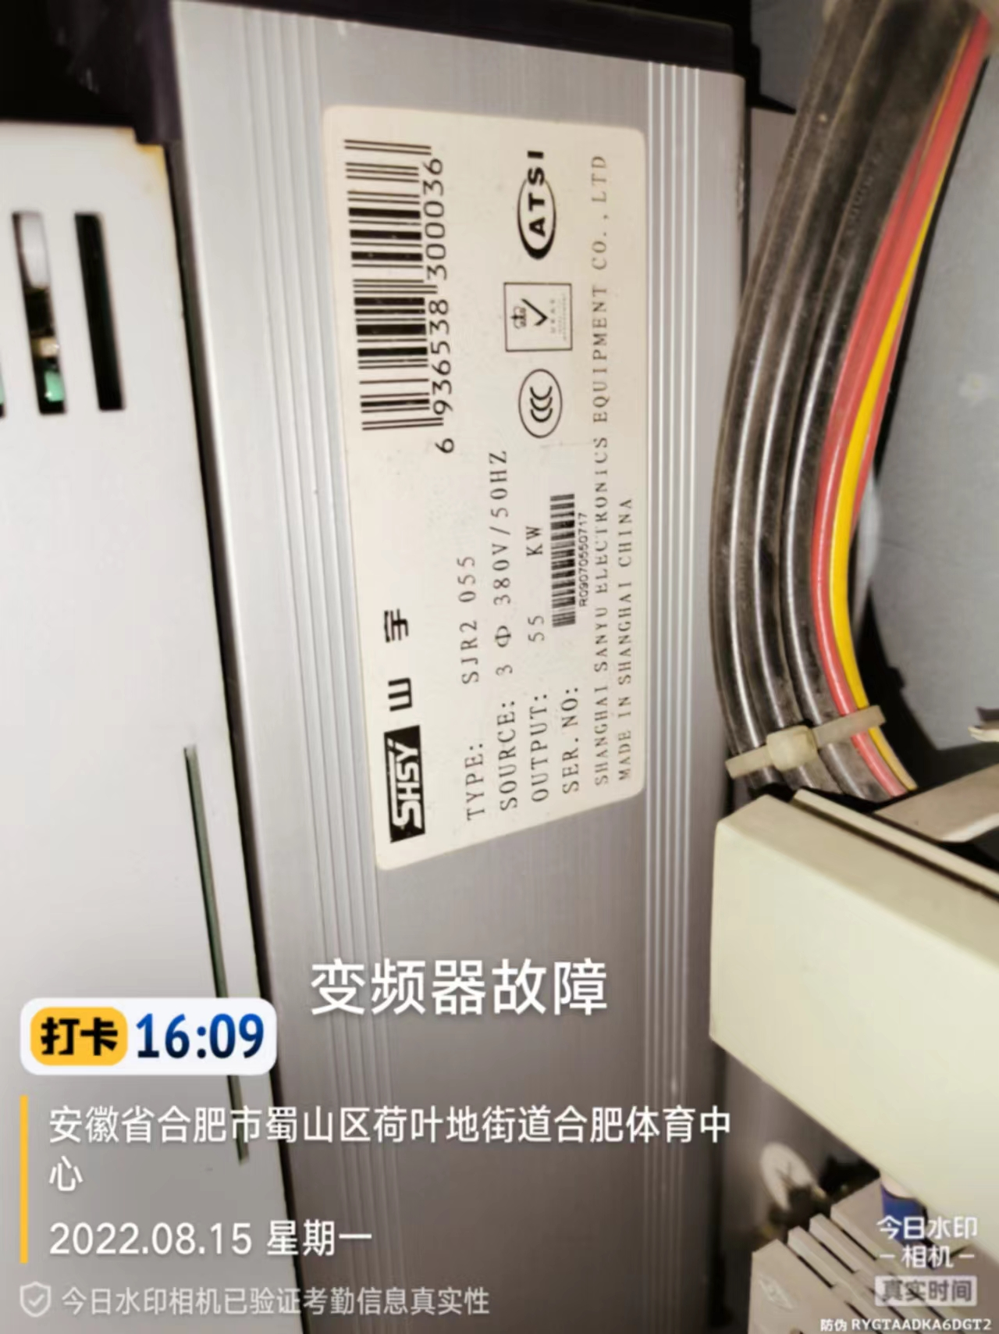 | 2 | 个 | 更换
热继电器 | 3UA55-40-2Q | 西门子/施耐德/ABB/正泰/德力西 | 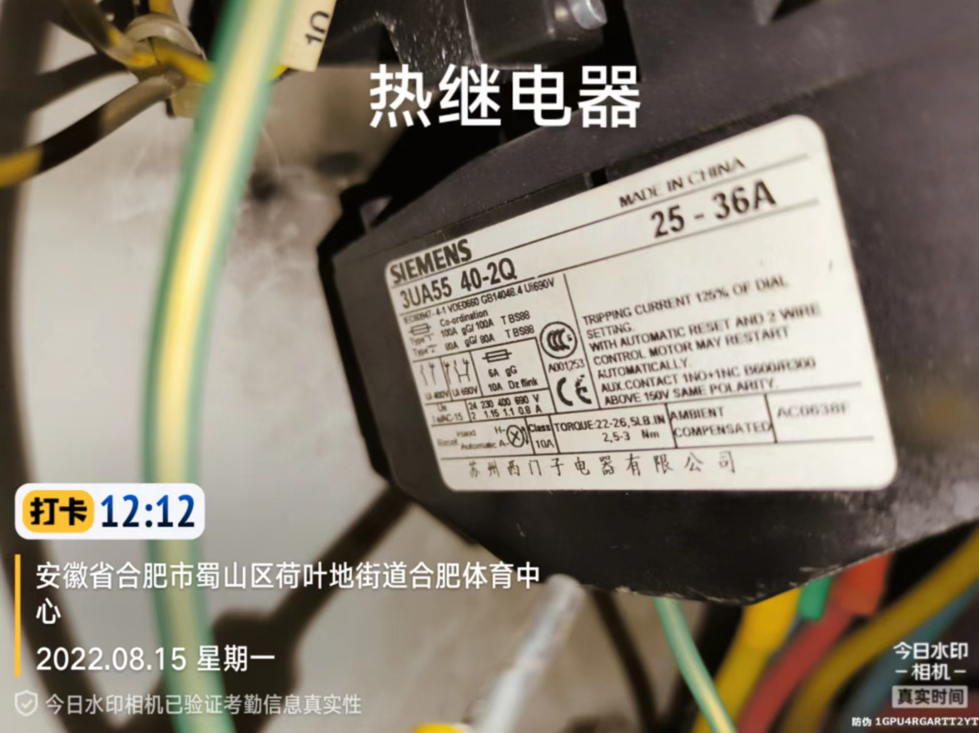 | 2 | 个 | 更换
交流交触器 | 3TF47 | 西门子/施耐德/ABB/正泰/德力西 | 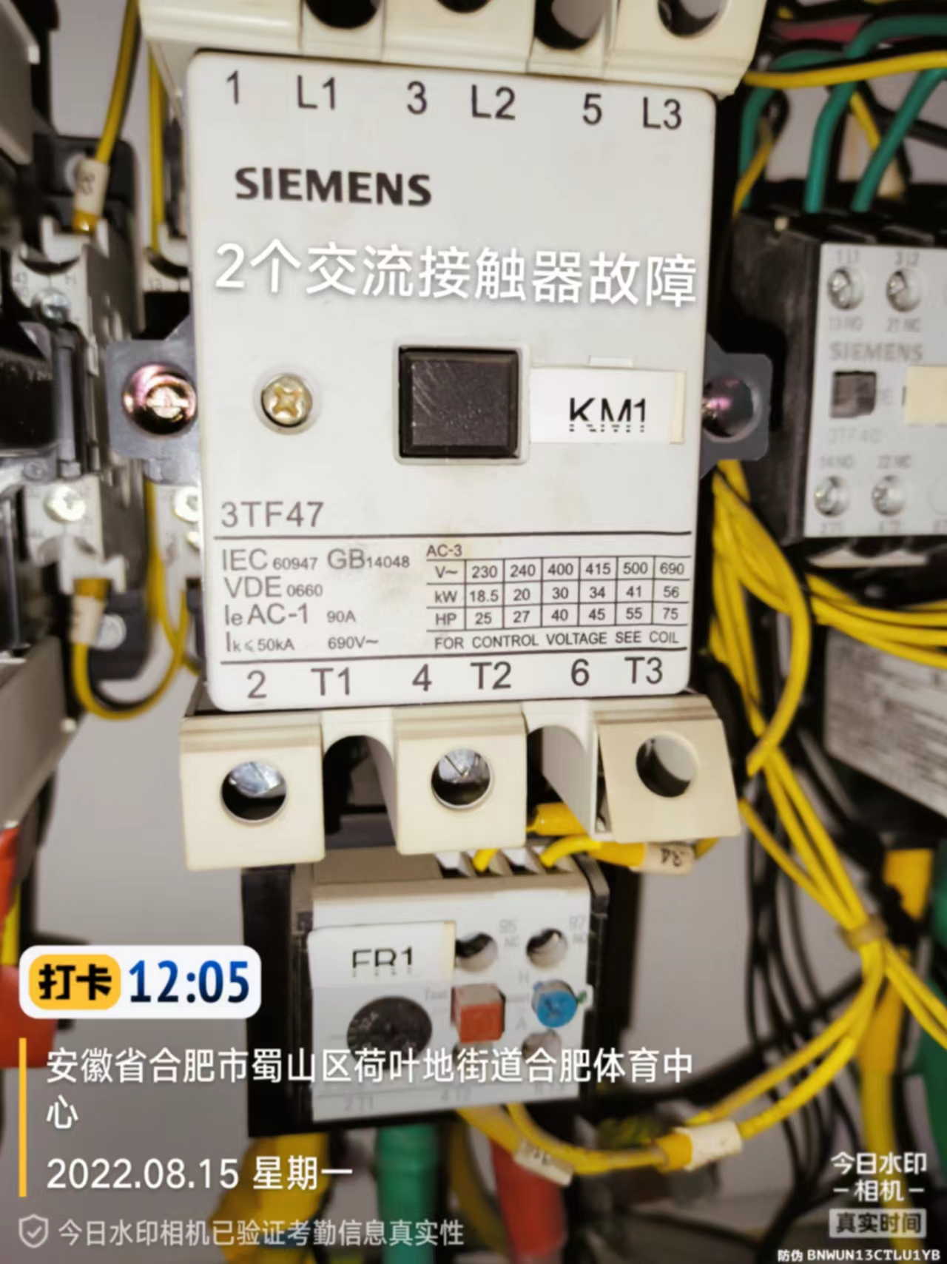 | 2 | 个 | 更换
电机 | QA200L4A 30KW | 现有电机品牌（ABB） | 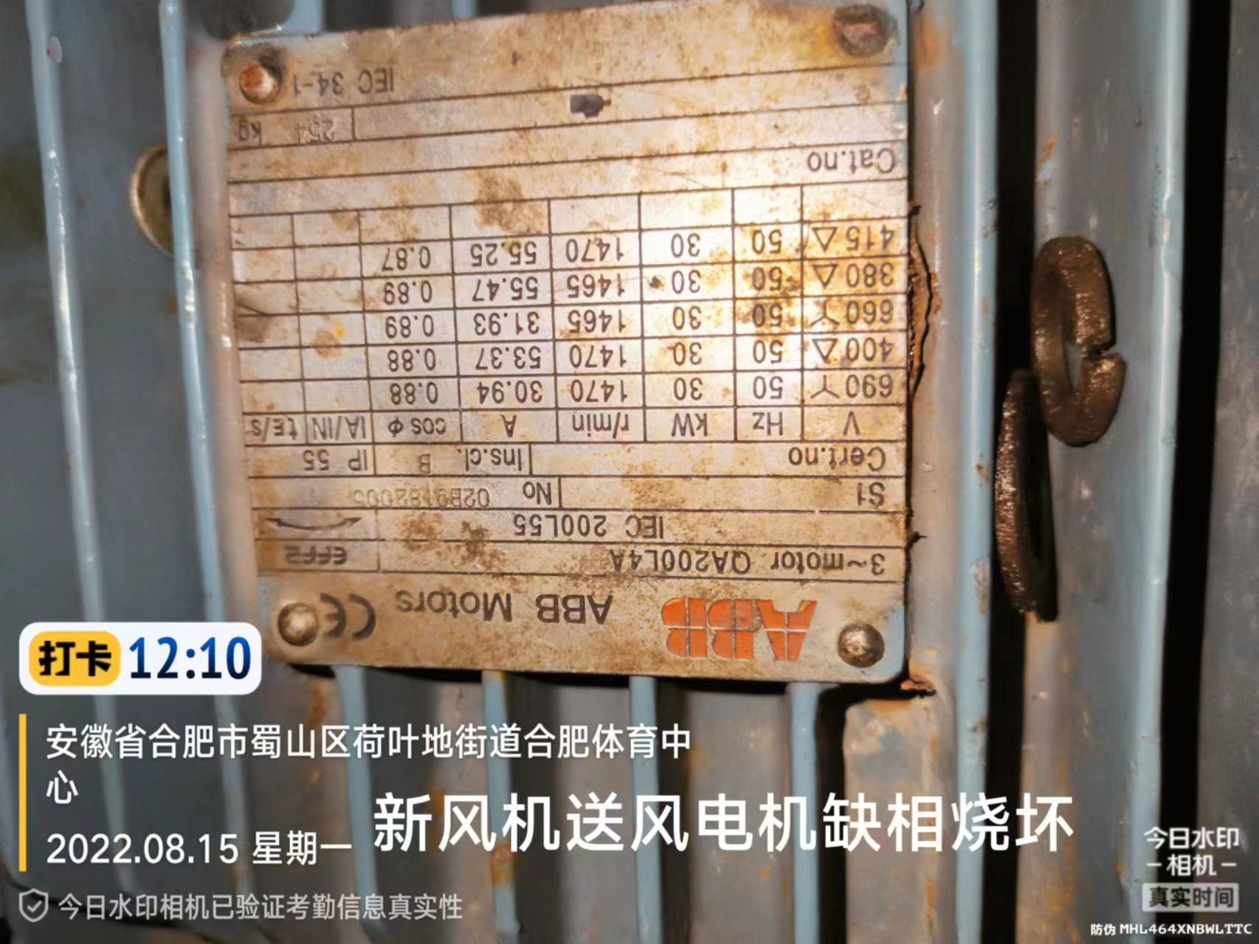 | 1 | 个 | 电机缺相烧坏需更换线路（重新绕线路） |  |  | 本项为设备维修，维修时附带对电机进行常规保养。
电动机 | Y250M-4 55KW | 现有品牌（开利） | 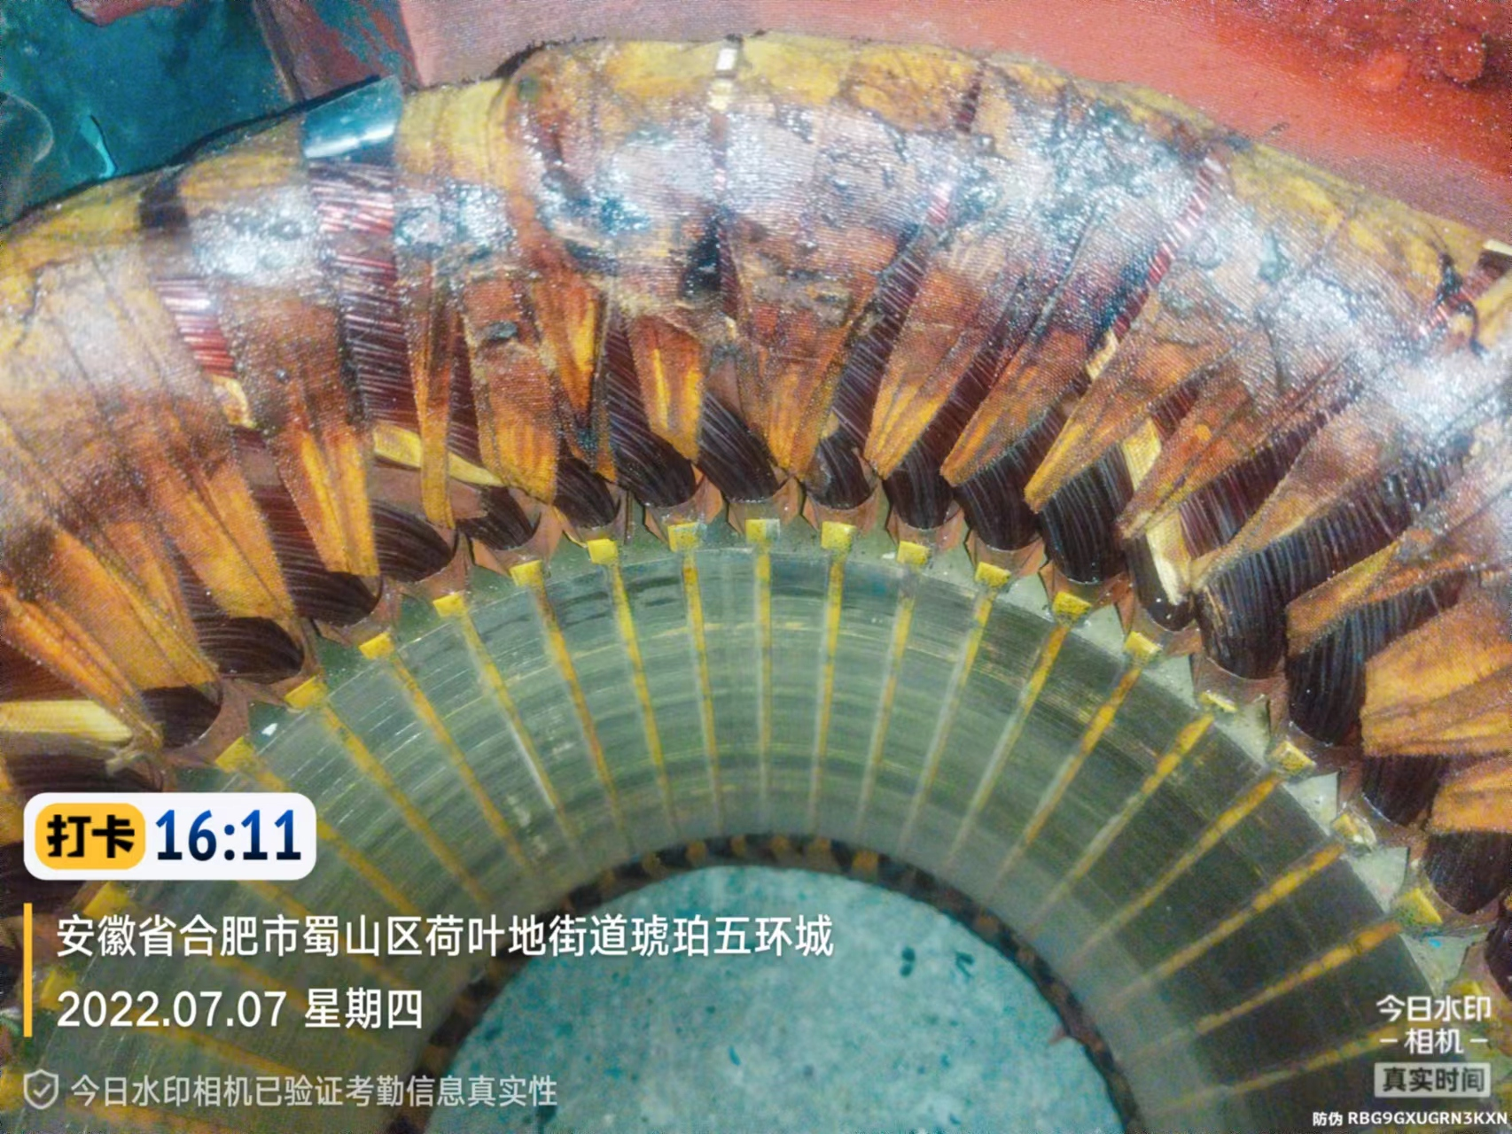 | 1 | 个 | 电机内部线路更换（重新绕线路）
总计（元）
1、请开具增值税专用发票，并标注开票税率（）%； 2、质保期 年（至少1年）； 3、报价包含运输、安装、施工、调试、辅材、质保等费用； 4、如需现场查勘，请联系赵工15715549459 。 报价单位（盖章）： 联系方式：

